Sheet1
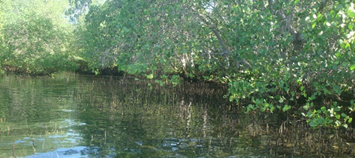
 | 2015
No | Kawasan/Lokasi | Dalam Kawasan Hutan | Luar Kawasan Hutan (ha) | Dalam + Luar Kawasan Hutan (Ha)
 |  | Luas (Ha) | Luas (Ha) | Luas (Ha)
I | TELUK BENOA | 1373,50 | 21,00 | 1394,50
 | Kab. Badung | 753,50 | 0 | 753,50
 | Kota Denpasar | 620,00 | 21,00 | 641,00
II | PERANCAK & TUWED | 0 | 144,50 | 144,50
 | Kab. Jembrana | 0 | 144,50 | 144,50
III | TELUK GILIMANUK | 329,00 | 0 | 329,00
 | Kab. Jembrana | 217,00 | 0 | 217,00
 | Kab. Buleleng | 112,00 | 0 | 112,00
IV | TELUK TRIMA & P. MENJANGAN | 81,50 | 0 | 81,50
 | Kab. Buleleng | 81,50 | 0 | 81,50
V | TELUK BANYUWEDANG | 18,50 | 0 | 18,50
 | Kab. Buleleng | 18,50 | 0 | 18,50
VI | PEJARAKAN DAN SUMBERKIMA | 0 | 31,00 | 31,00
 | Kab. Buleleng | 0 | 31,00 | 31,00
VII | NUSA LEMBONGAN | 202,00 | 14,50 | 216,50
 | Kab. Klungkung | 202,00 | 14,50 | 216,50
 | TOTAL | 2004,50 | 211,00 | 2215,50

